測量調査設計編
若手技術者支援ツール（各帳票などへのリンク集）[測量調査設計編]

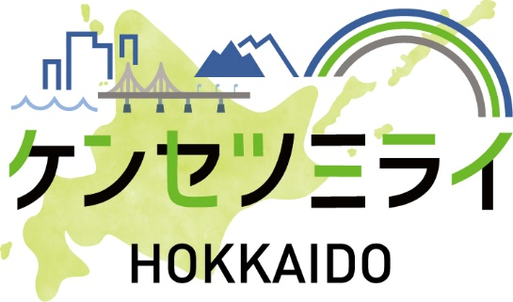
 | 関連する 取組 | 発注準備段階 |  |  | 業務履行段階

 |  | ・条件明示の徹底 |  |  | ・ワンデイレスポンス |  |  |  |  | ・中間打合せの強化 |  | ・赤黄チェック

 |  |  |  |  | ・労働環境改善プロジェクト |  |  |  |  | ・業務スケジュールの適正な管理

 | 業務の主な流れ |  |  |  | 設計図書の照査 | 業務の実施 |  |  |  |  |  |  |  | 成果品納品

 |  |  |  |  |  |  |  |  |  |  |  |  |  |  | 完成検査
＜業務の平準化！？＞
・働き方改革
・担い手確保
コンサル業界、
委託業務の平準化を強く要請！！
業務の平準化率＝
（1～3月に完了する業務件数）
／（年度の業務稼働件数）
＜ポイント＞
・履行期限を12月迄に！
・特に3月に集中！
理由なく余裕期間を設け、
履行期限を3月に設定しない！
 |  | 条件明示 |  | 入札契約 |  |  |  | 中間打合せ |  |  |  |  | 設計変更指示

 |  |  |  |  |  |  | 合同現地踏査 |  |  |  | 工事発注前 三者検討会

①設計変更事例集
 | 委託業務円滑化ガイドライン

②条件明示チェックリスト

③設計図書等作成要領（設計変更の手引き）

⑤詳細設計照査要領
④設計条件打合せ簿

⑥委託（設計等）業務における「業務スケジュール管理表（工程表）」の提出

 |  |  | 凡例： 主に受注者（受託者） 主に発注者（委託者） 受発注者の連携

 | その他 | 担当員の業務に関すること・技術基準等

 |  | ・測量調査設計業務等共通仕様書 |  |  |  |  |  |  | （河川・砂防・海岸） |  |  |  |  |  |  | 【災害が起きてしまったら・・・】

 |  | ・現場技術業務委託共通仕様書 |  |  |  |  |  |  | ・河川砂防技術基準 |  |  |  |  |  |  | (以下書籍)

 |  | ・委託業務担当要領 |  |  |  |  |  |  |  |  |  |  |  |  |  | ・災害手帳

 |  | ・委託業務検査方法書 |  |  |  |  |  |  |  |  |  |  |  |  |  | ・災害査定の手引き

 |  | ・委託施行成績評定要領 |  |  |  |  |  |  |  |  |  |  |  |  |  | ・災害査定添付写真の撮り方

 |  | ・委託業務施行成績評定の受託注者自己評価 |  |  |  |  |  |  |  |  |  |  |  |  |  | ・公共土木施設の災害申請工法のポイント

 |  |  |  |  |  |  |  |  |  |  |  |  |  |  |  | ・技術者のための災害復旧問答集

 |  |  |  |  |  |  |  |  |  |  |  |  |  |  |  | ・採択条項マニュアル

